結果
 | 第１８回 四国中央ミックスオープン
 | 令和８年２月１日（日） 伊予三島運動公園体育館 参加人数１８２名

１部 優勝 |  |  |  |  |  | ２部 優勝 |  |  |  |  |  |  |  |  |  |  |  |  |  |  | ３部 優勝 |  |  |  |  |  |  |  |  |  |  |  |  |  | ４部 優勝 |  |  |  |  | 初心者 優勝
 | 権田光輔 | South club |  |  |  | 真木秀伍 |  |  |  |  |  | まっきーず |  |  |  |  |  |  |  |  | 秋山和樹 |  |  |  |  | アッドクラブ |  |  |  |  |  |  |  |  | チョーウェーリー | 西部クラブ |  |  |  | 山本尚幸 |  |  |  |  |  | ペテン師
 | 蓮沼紗季 | ベルックス |  |  |  | 五味祥子 |  |  |  |  |  | まっきーず |  |  |  |  |  |  |  |  | 谷本優花 |  |  |  |  | アッドクラブ |  |  |  |  |  |  |  |  | 井上美智 | 西部クラブ |  |  |  | 田頭亜希 |  |  |  |  |  | ペテン師
 | 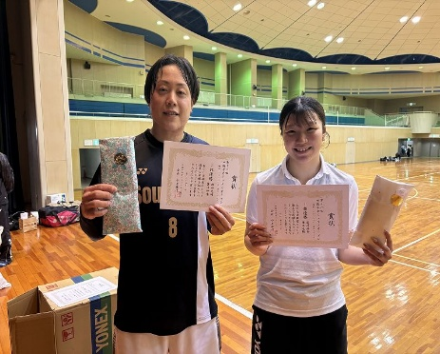 |  |  |  |  | 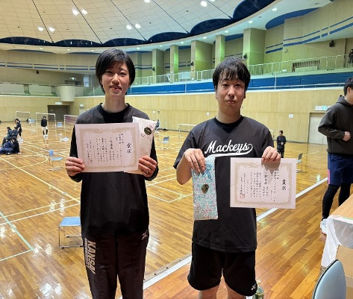 |  |  |  |  |  |  |  |  |  |  |  |  |  |  | ３部 準優勝 |  |  |  |  |  |  |  |  |  |  |  |  |  |  |  |  |  |  | 初心者 準優勝
 |  |  |  |  |  |  |  |  |  |  |  |  |  |  |  |  |  |  |  |  | 岩本航輔 |  |  |  |  | アッドクラブ |  |  |  |  |  |  |  |  |  |  |  |  |  | 増田基希 |  |  |  |  |  | ペテン師
 |  |  |  |  |  |  |  |  |  |  |  |  |  |  |  |  |  |  |  |  | 眞部里咲 |  |  |  |  | アッドクラブ |  |  |  |  |  |  |  |  |  |  |  |  |  | 渡邉ひかり |  |  |  |  |  | ペテン師
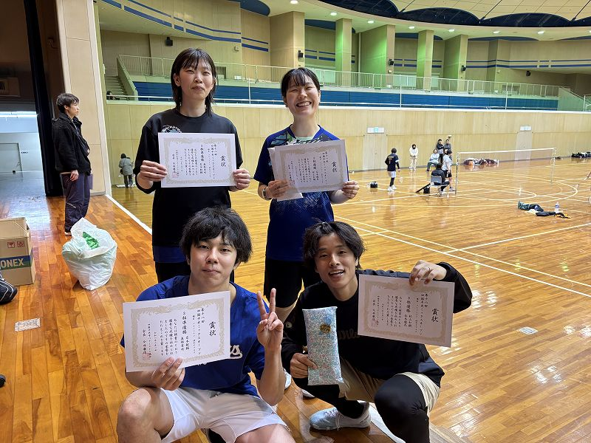
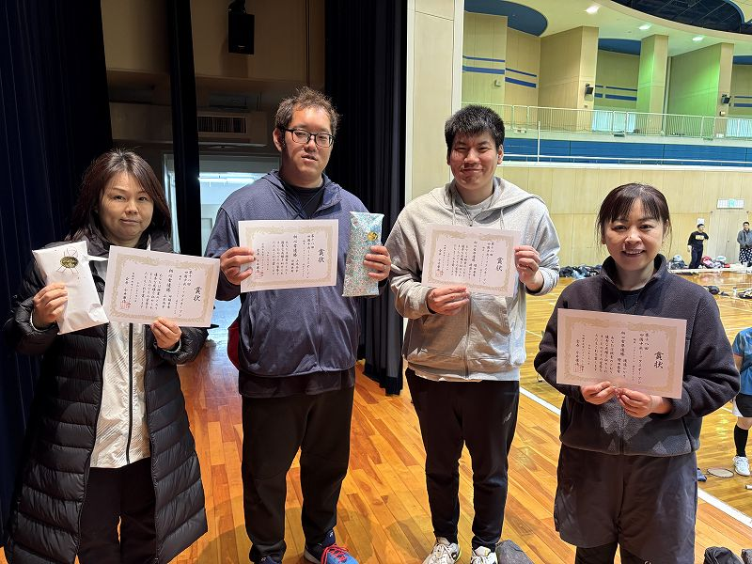
１部 準優勝 |  |  |  |  |  | ２部 準優勝 |  |  |  |  |  |  |  |  |  |  |  |  |  |  |  |  |  |  |  |  |  |  |  |  |  |  |  |  | ４部 準優勝
 | 富山孔太 | 松山大学 |  |  |  | 仙波史也 |  |  |  |  |  | TEAM BLOWIN |  |  |  |  |  |  |  |  |  |  |  |  |  |  |  |  |  |  |  |  |  |  | 北村征稔 | ファストパス
 | 重森乃愛 | 高松西高校 |  |  |  | 川上美優 |  |  |  |  |  | NEXUS |  |  |  |  |  |  |  |  |  |  |  |  |  |  |  |  |  |  |  |  |  |  | 三谷洋子 | ファストパス
 |  |  |  |  |  | 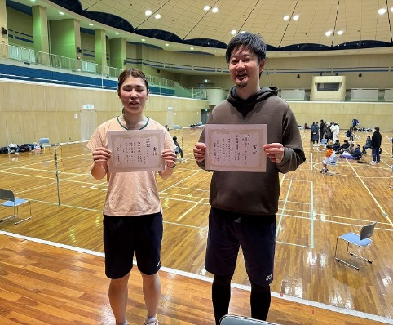

以下、詳細

 | 富山孔太 | 松山大学 | Ａ１ |  |  |  |  |  |  |  |  |  |  |  |  |  |  |  |  |  |  |  |  |  |  |  |  |  |  |  |  |  |  |  |  |  | １部
 | 重森乃愛 | 高松西高校 |  |  |  |  |  | 21 | 21
 | 矢野 司 | PIERROT | Ｂ１ |  |  |  |  | 15 | 18 |  |  |  |  |  | １部優勝
 | 野口結衣 | PIERROT |  |  |  |  |  |  |  | 21 | 20 | 19 |  |  | 権田光輔 |  |  |  |  |  | South club
 | 今井勘太 | しゅういち | Ｃ１ |  |  |  |  |  |  | 19 | 21 | 21 |  |  | 蓮沼紗季 |  |  |  |  |  | ベルックス |  |  |  |  |  |  |  |  |  |  |  |  |  |  |  | 21点3ゲーム延長なし
 | 権田真佑佳 | もくにち |  |  |  |  |  | 16 | 17 |  |  |  |  |  | １部準優勝
 | 権田光輔 | South club | Ｄ１ |  |  |  |  | 21 | 21 |  |  |  |  |  | 富山孔太 |  |  |  |  |  | 松山大学
 | 蓮沼紗季 | ベルックス |  |  |  |  |  |  |  |  |  |  |  |  | 重森乃愛 |  |  |  |  |  | 高松西高校 |  |  |  |  |  |  |  |  |  |  |  |  |  |  |  | （各ブロック１位あがり）

 | １部 Ａ |  | 加地龍太 |  |  |  | 山本朋典 |  |  |  | 富山孔太 |  |  |  | 井上侑也 |  |  |  | 順位 |  |  |  | 勝敗 |  | 得失ｾｯﾄ |  |  | 得失点 |  |  |  |  |  |  | １部 Ｂ |  | 武丸真人 |  |  |  | 橋本洋記 |  |  |  | 矢野 司 |  |  |  | 玉井倫広 |  |  |  | 順位 |  |  |  | 勝敗 |  | 得失ｾｯﾄ |  |  | 得失点
 |  |  | 加地まどか |  |  |  | 田中美喜 |  |  |  | 重森乃愛 |  |  |  | 井上和夏 |  |  |  | (勝敗) |  |  |  | 勝 | 敗 | 得 | 失 | 差 | 得 | 失 | 差 |  |  |  |  |  |  | 佐伯あかね |  |  |  | 星加実玖 |  |  |  | 野口結衣 |  |  |  | 篠原早紀 |  |  |  | (勝敗) |  |  |  | 勝 | 敗 | 得 | 失 | 差 | 得 | 失 | 差
 | 加地龍太 | PIERROT |  |  |  |  | 19 | - | 21 | × | 17 | - | 21 | × | 14 | - | 21 | × | 4位 |  |  |  |  |  |  |  |  |  |  |  |  |  |  |  | 武丸真人 | 香川県庁クラブ |  |  |  |  | 21 | - | 15 | ○ | 13 | - | 21 | × | 17 | - | 21 | × | 2位
 | 加地まどか | PIERROT |  |  |  |  | 20 | - | 21 |  | 11 | - | 21 |  | 20 | - | 21 |  |  |  |  |  | 0 | 3 | 0 | 6 | (6) | 101 | 126 | -25 | -3625 |  |  |  | 佐伯あかね | バーバママ |  |  |  |  | 21 | - | 17 |  | 21 | - | 19 |  | 19 | - | 21 |  |  |  |  |  | 1 | 2 | 3 | 4 | (1) | 128 | 135 | -7 | -1107
 |  | 新居浜 |  |  |  |  |  |  |  |  |  |  |  |  |  |  |  |  | 0 | 勝 | 3 | 敗 |  |  |  |  |  |  |  |  |  |  |  |  |  | 坂出 |  |  |  |  |  |  |  |  | 16 | - | 21 |  |  |  |  |  | 1 | 勝 | 2 | 敗
 | 山本朋典 | South club | 21 | - | 19 | ○ |  |  |  |  | 14 | - | 21 | × | 21 | - | 13 | ○ | 2位 |  |  |  |  |  |  |  |  |  |  |  |  |  |  |  | 橋本洋記 | South club | 15 | - | 21 | × |  |  |  |  | 21 | - | 16 | × | 16 | - | 21 | ○ | 4位
 | 田中美喜 | South club | 21 | - | 20 |  |  |  |  |  | 15 | - | 21 |  | 18 | - | 21 |  |  |  |  |  | 2 | 1 | 4 | 3 | 1 | 131 | 128 | 3 | 1103 |  |  |  | 星加実玖 | South club | 17 | - | 21 |  |  |  |  |  | 14 | - | 21 |  | 21 | - | 19 |  |  |  |  |  | 1 | 2 | 3 | 5 | (2) | 142 | 153 | -11 | -1211
 |  | 西条 |  |  |  |  |  |  |  |  |  |  |  |  | 21 | - | 13 |  | 2 | 勝 | 1 | 敗 |  |  |  |  |  |  |  |  |  |  |  |  |  | 西条 |  |  |  |  |  |  |  |  | 17 | - | 21 |  | 21 | - | 13 |  | 1 | 勝 | 2 | 敗
 | 富山孔太 | 松山大学 | 21 | - | 17 | ○ | 21 | - | 14 | ○ |  |  |  |  | 21 | - | 7 | ○ | 1位 |  |  |  |  |  |  |  |  |  |  |  |  |  |  |  | 矢野 司 | PIERROT | 21 | - | 13 | ○ | 16 | - | 21 | ○ |  |  |  |  | 21 | - | 13 | ○ | 1位
 | 重森乃愛 | 高松西高校 | 21 | - | 11 |  | 21 | - | 15 |  |  |  |  |  | 21 | - | 12 |  |  |  |  |  | 3 | 0 | 6 | 0 | 6 | 126 | 76 | 50 | 3650 |  |  |  | 野口結衣 | PIERROT | 19 | - | 21 |  | 21 | - | 14 |  |  |  |  |  | 21 | - | 12 |  |  |  |  |  | 3 | 0 | 6 | 2 | 4 | 161 | 127 | 34 | 3434
 |  | 今治 |  |  |  |  |  |  |  |  |  |  |  |  |  |  |  |  | 3 | 勝 | 0 | 敗 |  |  |  |  |  |  |  |  |  |  |  |  |  | 新居浜 | 21 | - | 16 |  | 21 | - | 17 |  |  |  |  |  |  |  |  |  | 3 | 勝 | 0 | 敗
 | 井上侑也 | ゼロ次会 | 21 | - | 14 | ○ | 13 | - | 21 | × | 7 | - | 21 | × |  |  |  |  | 3位 |  |  |  |  |  |  |  |  |  |  |  |  |  |  |  | 玉井倫広 | ミニバトラーズ | 21 | - | 17 | ○ | 21 | - | 16 | × | 13 | - | 21 | × |  |  |  |  | 3位
 | 井上和夏 | ゼロ次会 | 21 | - | 20 |  | 21 | - | 18 |  | 12 | - | 21 |  |  |  |  |  |  |  |  |  | 1 | 2 | 3 | 4 | (1) | 108 | 136 | -28 | -1128 |  |  |  | 篠原早紀 | ミニバトラーズ | 21 | - | 19 |  | 19 | - | 21 |  | 12 | - | 21 |  |  |  |  |  |  |  |  |  | 1 | 2 | 3 | 4 | (1) | 120 | 136 | -16 | -1116
 |  | 高知 |  |  |  |  | 13 | - | 21 |  |  |  |  |  |  |  |  |  | 1 | 勝 | 2 | 敗 |  |  |  |  |  |  |  |  |  |  |  |  |  | 西条 |  |  |  |  | 13 | - | 21 |  |  |  |  |  |  |  |  |  | 1 | 勝 | 2 | 敗

 | １部 Ｃ |  | 今井勘太 |  |  |  | 細谷 仁 |  |  |  | 高木達也 |  |  |  | 平井晴翔 |  |  |  | 順位 |  |  |  | 勝敗 |  | 得失ｾｯﾄ |  |  | 得失点 |  |  |  |  |  |  | １部 Ｄ |  | 阿南理久斗 |  |  |  | 権田光輔 |  |  |  | 三好陽太 |  |  |  | 永井 光 |  |  |  | 順位 |  |  |  | 勝敗 |  | 得失ｾｯﾄ |  |  | 得失点
 |  |  | 権田真佑佳 |  |  |  | 宮本花梨 |  |  |  | 房崎塁衣 |  |  |  | 永井日南乃 |  |  |  | (勝敗) |  |  |  | 勝 | 敗 | 得 | 失 | 差 | 得 | 失 | 差 |  |  |  |  |  |  | 中越初夏 |  |  |  | 蓮沼紗季 |  |  |  | 渡辺美咲 |  |  |  | 富山孔美子 |  |  |  | (勝敗) |  |  |  | 勝 | 敗 | 得 | 失 | 差 | 得 | 失 | 差
 | 今井勘太 | しゅういち |  |  |  |  | 16 | - | 21 | ○ | 21 | - | 17 | ○ | 21 | - | 17 | ○ | 1位 |  |  |  |  |  |  |  |  |  |  |  |  |  |  |  | 阿南理久斗 | 高知大学 |  |  |  |  | 16 | - | 21 | × | 8 | - | 21 | × | 18 | - | 21 | × | 4位
 | 権田真佑佳 | もくにち |  |  |  |  | 21 | - | 15 |  | 21 | - | 12 |  | 19 | - | 21 |  |  |  |  |  | 3 | 0 | 6 | 2 | 4 | 161 | 139 | 22 | 3422 |  |  |  | 中越初夏 | たまひよ |  |  |  |  | 19 | - | 21 |  | 16 | - | 21 |  | 15 | - | 21 |  |  |  |  |  | 0 | 3 | 0 | 6 | (6) | 92 | 126 | -34 | -3634
 |  | 新居浜 |  |  |  |  | 21 | - | 20 |  |  |  |  |  | 21 | - | 16 |  | 3 | 勝 | 0 | 敗 |  |  |  |  |  |  |  |  |  |  |  |  |  | 高知 |  |  |  |  |  |  |  |  |  |  |  |  |  |  |  |  | 0 | 勝 | 3 | 敗
 | 細谷 仁 | まんのうクラブ | 21 | - | 16 | × |  |  |  |  | 17 | - | 21 | ○ | 13 | - | 21 | × | 3位 |  |  |  |  |  |  |  |  |  |  |  |  |  |  |  | 権田光輔 | South club | 21 | - | 16 | ○ |  |  |  |  | 21 | - | 11 | ○ | 21 | - | 16 | ○ | 1位
 | 宮本花梨 | ラビット | 15 | - | 21 |  |  |  |  |  | 21 | - | 14 |  | 10 | - | 21 |  |  |  |  |  | 1 | 2 | 3 | 5 | (2) | 138 | 146 | -8 | -1208 |  |  |  | 蓮沼紗季 | ベルックス | 21 | - | 19 |  |  |  |  |  | 14 | - | 21 |  | 21 | - | 18 |  |  |  |  |  | 3 | 0 | 6 | 1 | 5 | 140 | 117 | 23 | 3523
 |  | 高松 | 20 | - | 21 |  |  |  |  |  | 21 | - | 11 |  |  |  |  |  | 1 | 勝 | 2 | 敗 |  |  |  |  |  |  |  |  |  |  |  |  |  | 新居浜 |  |  |  |  |  |  |  |  | 21 | - | 16 |  |  |  |  |  | 3 | 勝 | 0 | 敗
 | 高木達也 | South club | 17 | - | 21 | × | 21 | - | 17 | × |  |  |  |  | 12 | - | 21 | × | 4位 |  |  |  |  |  |  |  |  |  |  |  |  |  |  |  | 三好陽太 | PIERROT | 21 | - | 8 | ○ | 11 | - | 21 | × |  |  |  |  | 20 | - | 21 | ○ | 2位
 | 房崎塁衣 | T.E.I | 12 | - | 21 |  | 14 | - | 21 |  |  |  |  |  | 12 | - | 21 |  |  |  |  |  | 0 | 3 | 1 | 6 | (5) | 99 | 143 | -44 | -3544 |  |  |  | 渡辺美咲 | PIERROT | 21 | - | 16 |  | 21 | - | 14 |  |  |  |  |  | 21 | - | 14 |  |  |  |  |  | 2 | 1 | 5 | 3 | 2 | 152 | 122 | 30 | 1230
 |  | 西条 |  |  |  |  | 11 | - | 21 |  |  |  |  |  |  |  |  |  | 0 | 勝 | 3 | 敗 |  |  |  |  |  |  |  |  |  |  |  |  |  | 新居浜 |  |  |  |  | 16 | - | 21 |  |  |  |  |  | 21 | - | 7 |  | 2 | 勝 | 1 | 敗
 | 平井晴翔 | PIERROT | 17 | - | 21 | × | 21 | - | 13 | ○ | 21 | - | 12 | ○ |  |  |  |  | 2位 |  |  |  |  |  |  |  |  |  |  |  |  |  |  |  | 永井 光 | HIGH BALL | 21 | - | 18 | ○ | 16 | - | 21 | × | 21 | - | 20 | × |  |  |  |  | 3位
 | 永井日南乃 | PIERROT | 21 | - | 19 |  | 21 | - | 10 |  | 21 | - | 12 |  |  |  |  |  |  |  |  |  | 2 | 1 | 5 | 2 | 3 | 138 | 108 | 30 | 1330 |  |  |  | 富山孔美子 | South club | 21 | - | 15 |  | 18 | - | 21 |  | 14 | - | 21 |  |  |  |  |  |  |  |  |  | 1 | 2 | 3 | 4 | (1) | 118 | 137 | -19 | -1119
 |  | 新居浜 | 16 | - | 21 |  |  |  |  |  |  |  |  |  |  |  |  |  | 2 | 勝 | 1 | 敗 |  |  |  |  |  |  |  |  |  |  |  |  |  | 西条 |  |  |  |  |  |  |  |  | 7 | - | 21 |  |  |  |  |  | 1 | 勝 | 2 | 敗

 | 仙波史也 | TEAM BLOWIN | Ａ１ |  |  |  |  |  |  |  |  |  |  |  |  |  |  |  |  |  |  |  |  |  |  |  |  |  |  |  |  |  |  |  |  |  | ２部
 | 川上美優 | NEXUS |  |  |  |  | 14 | 15 | 15
 | 近藤尚弥 | ベルックス | Ｂ１ |  |  |  | 16 | 8 | 10 |  |  |  |  |  | ２部優勝
 | 永井美帆 | ベルックス |  |  |  |  |  |  |  | 12 | 15 | 10 |  |  | 真木秀伍 |  |  |  |  |  | まっきーず
 | 真木秀伍 | まっきーず | Ｃ１ |  |  |  |  |  |  | 15 | 11 | 15 |  |  | 五味祥子 |  |  |  |  |  | まっきーず |  |  |  |  |  |  |  |  |  |  |  |  |  |  |  | 15点3ゲーム延長あり
 | 五味祥子 | まっきーず |  |  |  |  |  | 17 | 15 |  |  |  |  |  | ２部準優勝
 | 真木綾明 | まっきーず | Ｄ１ |  |  |  |  | 15 | 13 |  |  |  |  |  | 仙波史也 |  |  |  |  |  | TEAM BLOWIN
 | 真木ほのか | まっきーず |  |  |  |  |  |  |  |  |  |  |  |  | 川上美優 |  |  |  |  |  | NEXUS |  |  |  |  |  |  |  |  |  |  |  |  |  |  |  | （各ブロック１位あがり）

 | ２部 Ａ |  | 仙波史也 |  |  |  | 斉藤博昭 |  |  |  | 川島誠悟 |  |  |  | 井上快琉 |  |  |  | 順位 |  |  |  | 勝敗 |  | 得失ｾｯﾄ |  |  | 得失点 |  |  |  |  |  |  | ２部 Ｂ |  | 近藤尚弥 |  |  |  | 山本健太 |  |  |  | 佃 和也 |  |  |  | 安藤和輝 |  |  |  | 順位 |  |  |  | 勝敗 |  | 得失ｾｯﾄ |  |  | 得失点
 |  |  | 川上美優 |  |  |  | 佐竹みちる |  |  |  | 齊藤早津紀 |  |  |  | 川村あや |  |  |  | (勝敗) |  |  |  | 勝 | 敗 | 得 | 失 | 差 | 得 | 失 | 差 |  |  |  |  |  |  | 永井美帆 |  |  |  | 松本佳子 |  |  |  | 長原芽美 |  |  |  | 脇田まゆみ |  |  |  | (勝敗) |  |  |  | 勝 | 敗 | 得 | 失 | 差 | 得 | 失 | 差
 | 仙波史也 | TEAM BLOWIN |  |  |  |  | 15 | - | 12 | ○ | 13 | - | 15 | ○ | 15 | - | 6 | ○ | 1位 |  |  |  |  |  |  |  |  |  |  |  |  |  |  |  | 近藤尚弥 | ベルックス |  |  |  |  | 11 | - | 15 | ○ | 15 | - | 9 | ○ | 15 | - | 7 | ○ | 1位
 | 川上美優 | NEXUS |  |  |  |  | 8 | - | 15 |  | 15 | - | 11 |  | 15 | - | 11 |  |  |  |  |  | 3 | 0 | 6 | 2 | 4 | 111 | 88 | 23 | 3423 |  |  |  | 永井美帆 | ベルックス |  |  |  |  | 15 | - | 9 |  | 15 | - | 10 |  | 21 | - | 19 |  |  |  |  |  | 3 | 0 | 6 | 1 | 5 | 108 | 83 | 25 | 3525
 |  | 四国中央 |  |  |  |  | 15 | - | 7 |  | 15 | - | 11 |  |  |  |  |  | 3 | 勝 | 0 | 敗 |  |  |  |  |  |  |  |  |  |  |  |  |  | 新居浜 |  |  |  |  | 16 | - | 14 |  |  |  |  |  |  |  |  |  | 3 | 勝 | 0 | 敗
 | 斉藤博昭 | 遊羽楽 | 12 | - | 15 | × |  |  |  |  | 13 | - | 15 | ○ | 15 | - | 12 | ○ | 2位 |  |  |  |  |  |  |  |  |  |  |  |  |  |  |  | 山本健太 | すもも飛行船 | 15 | - | 11 | × |  |  |  |  | 12 | - | 15 | × | 15 | - | 8 | ○ | 3位
 | 佐竹みちる | すもも飛行船 | 15 | - | 8 |  |  |  |  |  | 15 | - | 10 |  | 15 | - | 10 |  |  |  |  |  | 2 | 1 | 5 | 3 | 2 | 107 | 95 | 12 | 1212 |  |  |  | 松本佳子 | すもも飛行船 | 9 | - | 15 |  |  |  |  |  | 15 | - | 10 |  | 7 | - | 15 |  |  |  |  |  | 1 | 2 | 4 | 5 | (1) | 114 | 115 | -1 | -1101
 |  | 伊予 | 7 | - | 15 |  |  |  |  |  | 15 | - | 10 |  |  |  |  |  | 2 | 勝 | 1 | 敗 |  |  |  |  |  |  |  |  |  |  |  |  |  | 伊予 | 14 | - | 16 |  |  |  |  |  | 12 | - | 15 |  | 15 | - | 10 |  | 1 | 勝 | 2 | 敗
 | 川島誠悟 | まんのうクラブ | 15 | - | 13 | × | 15 | - | 13 | × |  |  |  |  | 15 | - | 8 | ○ | 3位 |  |  |  |  |  |  |  |  |  |  |  |  |  |  |  | 佃 和也 | 高松クラブ | 9 | - | 15 | × | 15 | - | 12 | ○ |  |  |  |  | 7 | - | 15 | × | 4位
 | 齊藤早津紀 | まんのうクラブ | 11 | - | 15 |  | 10 | - | 15 |  |  |  |  |  | 15 | - | 6 |  |  |  |  |  | 1 | 2 | 4 | 4 | 0 | 102 | 100 | 2 | -998 |  |  |  | 長原芽美 | 酒商ながはら | 10 | - | 15 |  | 10 | - | 15 |  |  |  |  |  | 9 | - | 15 |  |  |  |  |  | 1 | 2 | 2 | 5 | (3) | 75 | 99 | -24 | -1324
...
 |  |  |  |  |  |  |  |  |  |  |  |  |  |  |  |  |  |  |  |  |  |  |  |  |  |  |  |  |  |  |  |  |  |  | ３部 Ｆ |  | 辻本勇太 |  |  |  | 波多大五郎 |  |  |  | 阿部和哉 |  |  |  | 菅原凌駕 |  |  |  | 順位 |  |  |  | 勝敗 |  | 得失ｾｯﾄ |  |  | 得失点
 |  |  |  |  |  |  |  |  |  |  |  |  |  |  |  |  |  |  |  |  |  |  |  |  |  |  |  |  |  |  |  |  |  |  | 波多大五郎 | gorilla | 15 | - | 9 | ○ |  |  |  |  | 18 | - | 20 | ○ | 15 | - | 11 | ○ | 1位
 |  |  |  |  |  |  |  |  |  |  |  |  |  |  |  |  |  |  |  |  |  |  |  |  |  |  |  |  | 88 | -4 | 1096 |  |  |  | 山中多希莉 | gorilla | 15 | - | 10 |  |  |  |  |  | 15 | - | 13 |  | 15 | - | 12 |  |  |  |  |  | 3 | 0 | 6 | 1 | 5 | 108 | 83 | 25
 |  |  |  |  |  |  |  |  |  |  |  |  |  |  |  |  |  |  |  |  |  |  |  |  |  |  |  |  |  |  |  |  |  |  |  | 新居浜 |  |  |  |  |  |  |  |  | 15 | - | 8 |  |  |  |  |  | 3 | 勝 | 0 | 敗
 |  |  |  |  |  |  |  |  |  |  |  |  |  |  |  |  |  |  |  |  |  |  |  |  |  |  |  |  |  |  |  |  |  |  | 阿部和哉 | 石井体協 | 15 | - | 5 | ○ | 20 | - | 18 | × |  |  |  |  | 15 | - | 8 | ○ | 2位
 |  |  |  |  |  |  |  |  |  |  |  |  |  |  |  |  |  |  |  |  |  |  |  |  |  |  |  |  | 90 | -36 | -3636 |  |  |  | 山村彩歌 | 石井体協 | 15 | - | 12 |  | 13 | - | 15 |  |  |  |  |  | 15 | - | 11 |  |  |  |  |  | 2 | 1 | 5 | 2 | 3 | 101 | 84 | 17
 |  |  |  |  |  |  |  |  |  |  |  |  |  |  |  |  |  |  |  |  |  |  |  |  |  |  |  |  |  |  |  |  |  |  |  | 松山 |  |  |  |  | 8 | - | 15 |  |  |  |  |  |  |  |  |  | 2 | 勝 | 1 | 敗
 |  |  |  |  |  |  |  |  |  |  |  |  |  |  |  |  |  |  |  |  |  |  |  |  |  |  |  |  |  |  |  |  |  |  | 菅原凌駕 | 新宮バド同好会 | 17 | - | 19 | × | 11 | - | 15 | × | 8 | - | 15 | × |  |  |  |  | 4位
 |  |  |  |  |  |  |  |  |  |  |  |  |  |  |  |  |  |  |  |  |  |  |  |  |  |  |  |  | 49 | 41 | 3641 |  |  |  | 合田姫愛 | 新宮中学校 | 12 | - | 15 |  | 12 | - | 15 |  | 11 | - | 15 |  |  |  |  |  |  |  |  |  | 0 | 3 | 0 | 6 | (6) | 71 | 94 | -23
 |  |  |  |  |  |  |  |  |  |  |  |  |  |  |  |  |  |  |  |  |  |  |  |  |  |  |  |  |  |  |  |  |  |  |  | 四国中央 |  |  |  |  |  |  |  |  |  |  |  |  |  |  |  |  | 0 | 勝 | 3 | 敗

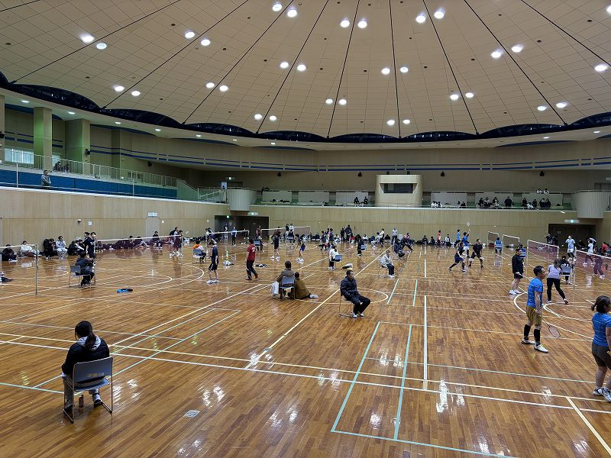
...
 |  |  |  |  |  |  |  |  |  |  |  |  |  |  |  |  |  |  |  |  |  |  |  |  |  |  |  |  | 失 | 差
...
 |  |  |  |  |  |  |  |  |  |  |  |  |  |  |  |  |  |  |  |  |  |  |  |  |  |  |  |  | 66 | 24 | 3624
...
 |  |  |  |  |  |  |  |  |  |  |  |  |  |  |  |  |  |  |  |  |  |  |  |  |  |  |  |  | 81 | 5 | 1105
...
 |  |  |  |  |  |  |  |  |  |  |  |  |  |  |  |  |  |  |  |  |  |  |  |  |  |  |  |  | 109 | -12 | -3412
...
 |  |  |  |  |  |  |  |  |  |  |  |  |  |  |  |  |  |  |  |  |  |  |  |  |  |  |  |  | 95 | -17 | -1317
...
 |  |  |  |  |  |  |  |  |  |  |  |  |  |  |  |  |  |  |  |  |  |  |  |  |  |  |  | 得失点 |  |  |  |  |  |  | ４部 Ｆ |  | 高石直也 |  |  |  | 山中愁智 |  |  |  | 真鍋頼斗 |  |  |  | 三笠孝幸 |  |  |  | 順位 |  |  |  | 勝敗 |  | 得失ｾｯﾄ |  |  | 得失点
 |  |  |  |  |  |  |  |  |  |  |  |  |  |  |  |  |  |  |  |  |  |  |  |  |  |  |  |  |  |  |  |  |  |  |  | 観音寺 | 15 | - | 8 |  |  |  |  |  |  |  |  |  |  |  |  |  | 3 | 勝 | 0 | 敗
...
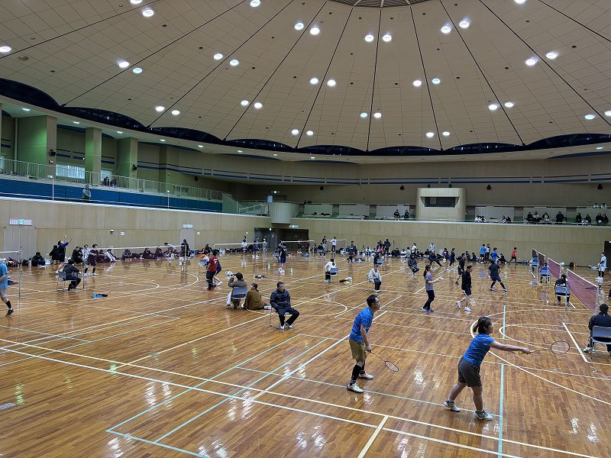
...
 |  |  |  |  |  |  |  |  |  |  |  |  |  |  |  |  |  |  |  |  |  |  |  |  |  | 順位 |  |  |  |  | 勝敗 |  | 得失ｾｯﾄ |  |  | 得失点
 |  |  |  |  |  |  |  |  |  |  |  |  |  |  |  |  |  |  |  |  |  |  |  |  |  | (勝敗) |  |  |  |  | 勝 | 敗 | 得 | 失 | 差 | 得 | 失 | 差
 |  |  |  |  |  |  |  |  |  |  |  |  |  |  |  |  |  |  |  |  |  |  |  |  |  | 1位
 |  |  |  |  |  |  |  |  |  |  |  |  |  |  |  |  |  |  |  |  |  |  |  |  |  |  |  |  |  |  | 4 | 0 | 8 | 3 | 5 | 156 | 119 | 37 | 4537
 |  |  |  |  |  |  |  |  |  |  |  |  |  |  |  |  |  |  |  |  |  |  |  |  |  | 4 | 勝 | 0 | 敗
 |  |  |  |  |  |  |  |  |  |  |  |  |  |  |  |  |  |  |  |  |  |  |  |  |  | 6位
 |  |  |  |  |  |  |  |  |  |  |  |  |  |  |  |  |  |  |  |  |  |  |  |  |  |  |  |  |  |  | 0 | 4 | 0 | 8 | (8) | 0 | 120 | -120 | -4920
 |  |  |  |  |  |  |  |  |  |  |  |  |  |  |  |  |  |  |  |  |  |  |  |  |  | 0 | 勝 | 4 | 敗
 |  |  |  |  |  |  |  |  |  |  |  |  |  |  |  |  |  |  |  |  |  |  |  |  |  | 5位
 |  |  |  |  |  |  |  |  |  |  |  |  |  |  |  |  |  |  |  |  |  |  |  |  |  |  |  |  |  |  | 1 | 4 | 4 | 8 | (4) | 118 | 148 | -30 | -3430
 |  |  |  |  |  |  |  |  |  |  |  |  |  |  |  |  |  |  |  |  |  |  |  |  |  | 1 | 勝 | 4 | 敗
 |  |  |  |  |  |  |  |  |  |  |  |  |  |  |  |  |  |  |  |  |  |  |  |  |  | 4位
 |  |  |  |  |  |  |  |  |  |  |  |  |  |  |  |  |  |  |  |  |  |  |  |  |  |  |  |  |  |  | 2 | 3 | 7 | 7 | 0 | 169 | 157 | 12 | -988
 |  |  |  |  |  |  |  |  |  |  |  |  |  |  |  |  |  |  |  |  |  |  |  |  |  | 2 | 勝 | 3 | 敗
 |  |  |  |  |  |  |  |  |  |  |  |  |  |  |  |  |  |  |  |  |  |  |  |  |  | 3位
 |  |  |  |  |  |  |  |  |  |  |  |  |  |  |  |  |  |  |  |  |  |  |  |  |  |  |  |  |  |  | 3 | 2 | 7 | 6 | 1 | 170 | 138 | 32 | 1132
 |  |  |  |  |  |  |  |  |  |  |  |  |  |  |  |  |  |  |  |  |  |  |  |  |  | 3 | 勝 | 2 | 敗
 |  |  |  |  |  |  |  |  |  |  |  |  |  |  |  |  |  |  |  |  |  |  |  |  |  | 2位
 |  |  |  |  |  |  |  |  |  |  |  |  |  |  |  |  |  |  |  |  |  |  |  |  |  |  |  |  |  |  | 4 | 1 | 9 | 3 | 6 | 169 | 100 | 69 | 3669
 |  |  |  |  |  |  |  |  |  |  |  |  |  |  |  |  |  |  |  |  |  |  |  |  |  | 4 | 勝 | 1 | 敗
...

